Mapa de categorização de proble
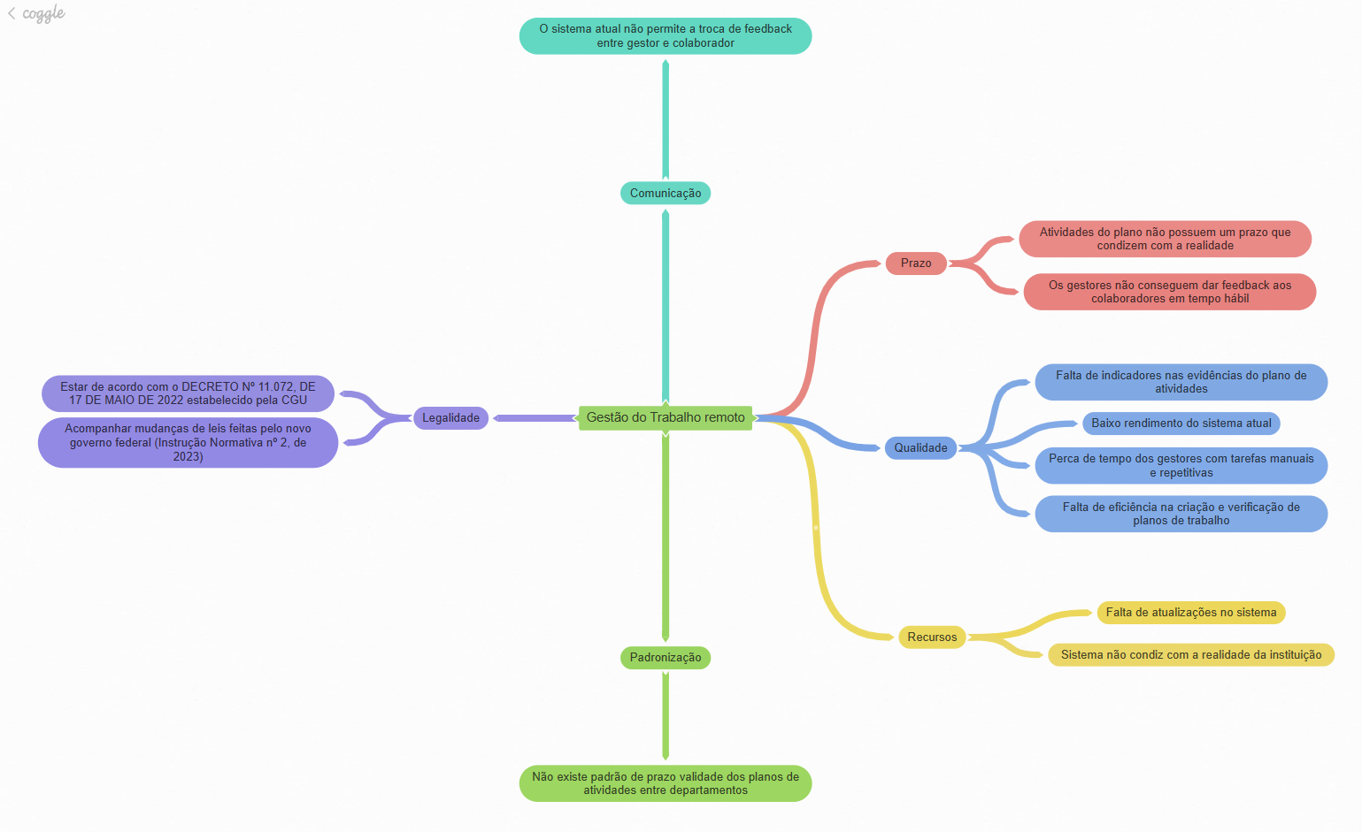

d

Diagrama Ishikawa 1
DIAGRAMA DE ISHIKAWA - Causa e Efeito

Gestão
Procedimentos e Normas
Pessoas
Tecnologia
Ambiente de trabalho
Fatores externos

 | Procedimento de criação e verificação do plano de atividades completamente manual

Plano de trabalho foi definido com um formato ineficiente |  |  |  |  | Os colaboradores não veem utilidade para o sistema

Gestão não consegue criar um sistema de evidências |  | Regras criadas pela reitoria limitam o processo de atualização do sistema |  |  | O sistema não facilita o trabalho remoto


 |  |  |  |  |  | Falta de eficiência na criação e verificação de planos de trabalho

Falta de métricas e indicadores |  |  | Utilizam o sistema apenas como formalidade

Sistema não reflete realidade do trabalho remoto no IFPE |  | Falta de confiança no sistema |  |  | Instabilidade política

Sistema atual inflexível, não podendo ser modificado para a realidade do IFPE | Cultura muito engessada e aversa a mudanças |  |  | Mudanças constantes de leis

Diagrama Ishikawa 2
DIAGRAMA DE ISHIKAWA - Causa e Efeito

Gestão
Procedimentos e Normas
Pessoas
Tecnologia
Ambiente de trabalho
Fatores externos

 | Procedimento de criação e verificação do plano de atividades completamente manual

Plano de trabalho foi definido com um formato ineficiente |  |  |  |  | Os colaboradores não evidenciam de forma correta

 |  | Regras criadas pela reitoria definem como os gestores trabalham |  |  | Os colaboradores preenchem o sistema apenas como uma formalidade

 |  |  |  |  |  | Perca de tempo dos gestores com tarefas manuais e repetitivas

Sistema não permite inserção de arquivos para conferência das atividades |  |  | Utilizam o sistema apenas como formalidade

A atribuição de atividades devem ser feitas individualmente |  | Falta de confiança no sistema

Durante a seleção de atividades o sistema mostra as atividades de todos os setores do IFPE, não apenas as do setor |  |  |  | Qualquer mudança no sistema precisa ser aprovada pelo governo

Diagrama Ishikawa 3
DIAGRAMA DE ISHIKAWA - Causa e Efeito

Gestão
Procedimentos e Normas
Pessoas
Tecnologia
Ambiente de trabalho
Fatores externos

 | Não existe um processo para levantamento de métricas

Gestores não se interessam em criar métricas para avaliação das atividades |  |  |  | Os colaboradores não possuem interesse em participar no levantamento de métricas

Gestão não consegue criar um sistema de evidências |  | Regras criadas pela reitoria limitam o processo de atualização do sistema

 |  |  |  |  | Falta de indicadores nas evidências do plano de atividades

 |  |  | Utilizam o sistema apenas como formalidade

O sistema não possui indicativo de alinhamento com os objetivos estratégicos da instituição

 |  | Falta de confiança no sistema |  | Qualquer mudança no sistema deve ser validada pelo governo

Sistema atual não possui suporte para a inserção de arquivos como comprovação | Cultura muito engessada e aversa a mudanças

